画面遷移図
画面遷移図
共通情報 | システム名 | やまったー | 作成者 | 重森天志
 | 工程名 | システム設計 | 作成日付 | 2023-04-25
 | ドキュメント名 | やまったー 画面設計 | バージョン | v1.0
書誌情報 | 書誌名称 | やまったー 画面レイアウト | 更新者
 | 概要 | やまったーの画面遷移を表す図 | 更新日付

G1-

(G1-1)トップ画面
画面レイアウト定義
共通情報 |  | システム名 | やまったーシステム |  |  |  |  |  |  |  |  |  |  |  |  | 作成者 | 金子
 |  | 工程名 | システム設計 |  |  |  |  |  |  |  |  |  |  |  |  | 作成日付 | 2023-04-26
①
 |  | ドキュメント名 | やまったー 画面設計書 |  |  |  |  |  |  |  |  |  |  |  |  | バージョン
書誌情報 |  | 書誌名 | やまったー 画面レイアウト |  |  |  |  |  |  |  |  |  |  |  |  | 更新者
 |  | 画面ID | G1-1 |  | 画面の名称 |  | トップ画面 |  |  |  |  |  |  |  |  | 更新日付
 |  | 概要
レイアウト図 |  |  |  |  |  |  |  |  |  |  |  | 操作手順

①
 |  |  |  |  |  |  |  |  |  |  |  |  | 1 | 画面を押下する

 |  |  |  |  |  |  |  |  |  |  |  |  |  | 1-1ログインしていた場合ジャンル別投稿一覧に遷移する

 |  |  |  |  |  |  |  |  |  |  |  |  |  | 1-2ログインしていない場合ログイン画面に遷移する

使用する部品
識別ID | ラベル |  | 入力／表示 | 部品の種類 |  | 表示桁数 | 入力桁数 | データ型 | 文字種 | 初期表示 | 設定元 |  | 設定先 |  | 説明
① | 画面 |  |  |  |  | ー | ー | ー | ー | ー | ー |  | ー |  | 画面をタップする
②

(G1-2)ログイン画面
画面レイアウト定義
共通情報 |  | システム名 | やまったーシステム |  |  |  |  |  |  |  |  |  |  |  | 作成者 |  | 金子
 |  | 工程名 | システム設計 |  |  |  |  |  |  |  |  |  |  |  | 作成日付 |  | 2023-04-26
①
 |  | ドキュメント名 | やまったー 画面設計書 |  |  |  |  |  |  |  |  |  |  |  | バージョン
書誌情報 |  | 書誌名 | やまったー 画面レイアウト |  |  |  |  |  |  |  |  |  |  |  | 更新者
 |  | 画面ID | G1-2 |  | 画面の名称 |  | ログイン画面 |  |  |  |  |  |  |  | 更新日付
 |  | 概要 | ログインを行う画面
レイアウト図 |  |  |  |  |  |  |  |  |  |  |  | 操作手順

 |  |  |  |  |  |  |  |  |  |  |  | 1 | メールアドレスをテキストボックスへ入力する

 |  |  |  |  |  |  |  |  |  |  |  | 2 | パスワードをテキストボックスへ入力する

 |  |  |  |  |  |  |  |  |  |  |  | 3 | 「ログイン」ボタンを押下する

 |  |  |  |  |  |  |  |  |  |  |  |  | 3-1 正しいメールアドレス、パスワードが入力された場合
 |  |  |  |  |  |  |  |  |  |  |  |  | ログイン処理が実行され、プロフィール画面へ |  |  | 画面へ遷移する

 |  |  |  |  |  |  |  |  |  |  |  |  | 3-2. メールアドレス、パスワードが未入力または誤っている場合
 |  |  |  |  |  |  |  |  |  |  |  |  | エラーメッセージ欄に表示された
 |  |  |  |  |  |  |  |  |  |  |  |  | 「正しいメールアドバイスまたはパスワードを入力してください」
 |  |  |  |  |  |  |  |  |  |  |  |  | というメッセージないように従って再入力する

 |  |  |  |  |  |  |  |  |  |  |  | 4 | 新規登録画面に遷移する

使用する部品
識別ID | ラベル |  | 入力／表示 | 部品の種類 |  | 表示桁数 | 入力桁数 | データ型 | 文字種 | 初期表示 | 設定元 |  | 設定先 | 説明
① | メールアドレス |  | 入力 | テキストボックス |  | ー |  | 文字列 | 半角 | なし | 入力 |  | ー | メールアドレスを入力するテキストボックス
② | パスワード |  | 入力 | パスワードボックス |  | ー |  | 文字列 | 半角 | なし | 入力 |  | ー | パスワードを入力するテキストボックス
③ | ログイン |  | ー | ボタン |  | ー | ー | ー | ー | ー | ー |  | ー | ログイン処理を起動するボタン
④ | 新規登録 |  | ー | リンク |  | ー | ー | ー | ー | ー | ー |  | ー | 新規登録画面に遷移するボタン

(G1-3)新規登録画面
画面レイアウト定義
共通情報 |  | システム名 | やまったー |  |  |  |  |  |  |  |  |  |  |  | 作成者 | 重森天志
 |  | 工程名 | システム設計 |  |  |  |  |  |  |  |  |  |  |  | 作成日付 | 2023-04-25
 |  | ドキュメント名 | やまったー 画面設計書 |  |  |  |  |  |  |  |  |  |  |  | バージョン | v1.0
書誌情報 |  | 書誌名 | やまったー 画面レイアウト |  |  |  |  |  |  |  |  |  |  |  | 更新者
 |  | 画面ID | G1-3 |  | 画面の名称 |  | 新規登録画面 |  |  |  |  |  |  |  | 更新日付
 |  | 概要 | 新規登録を行う画面
レイアウト図 |  |  |  |  |  |  |  |  |  |  |  | 操作手順
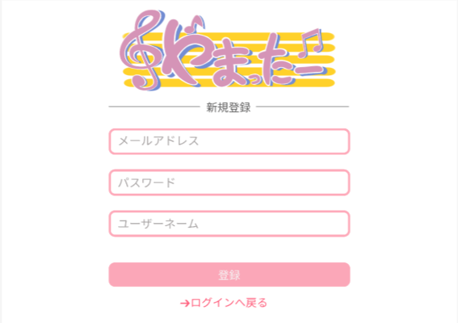

 |  |  |  |  |  |  |  |  |  |  |  | 1 | メールアドレスをテキストボックスに入力する

 |  |  |  |  |  |  |  |  |  |  |  | 2 | パスワードをテキストボックスに入力する

 |  |  |  |  |  |  |  |  |  |  |  | 3 | ユーザーネームをテキストボックスに入力する
①
 |  |  |  |  |  |  |  |  |  |  |  | 4 | 「登録」を押すとプロフィール設定画面(G1-4)へ遷移

➁
 |  |  |  |  |  |  |  |  |  |  |  | 5 | 「ログインへ戻る」を押すとログイン画面(G1-2)へ遷移

➂

➃
⑤

使用する部品
識別ID | ラベル |  | 入力／表示 | 部品の種類 |  | 表示桁数 | 入力桁数 | データ型 | 文字種 | 初期表示 | 設定元 |  | 設定先 | 説明
① | メールアドレス |  | 入力 | テキストボックス |  | - | 30 | - | 半角 | - | - |  | - | メールアドレスを入力するテキストボックス
➁ | パスワード |  | 入力 | テキストボックス |  | - | 10 | - | 半角 | - | - |  | - | パスワードを入力するテキストボックス
➂ | ユーザーネーム |  | 入力 | テキストボックス |  | - | 20 | - | 半角 | - | - |  | - | ユーザーネームを入力するテキストボックス
➃ | 登録 |  | - | ボタン |  | - | - | - | - | - | - |  | - | プロフィール設定画面(G1-4)へ遷移
⑤ | ログインへ戻る |  | - | ボタン |  | - | - | - | - | - | - |  | - | ログイン画面(G1-2)へ遷移

(G1-4)プロフィール設定画面
①
画面レイアウト定義
共通情報 |  | システム名 | やまったーシステム |  |  |  |  |  |  |  |  |  |  |  | 作成者 | 藤原
 |  | 工程名 | システム設計 |  |  |  |  |  |  |  |  |  |  |  | 作成日付 | 2023-04-25
 |  | ドキュメント名 |  |  |  |  |  |  |  |  |  |  |  |  | バージョン | v1.0
書誌情報 |  | 書誌名 |  |  |  |  |  |  |  |  |  |  |  |  | 更新者
 |  | 画面ID |  |  | 画面の名称 |  |  |  |  |  |  |  |  |  | 更新日付 | 2023-04-26
 |  | 概要
レイアウト図 |  |  |  |  |  |  |  |  |  |  |  | 操作手順
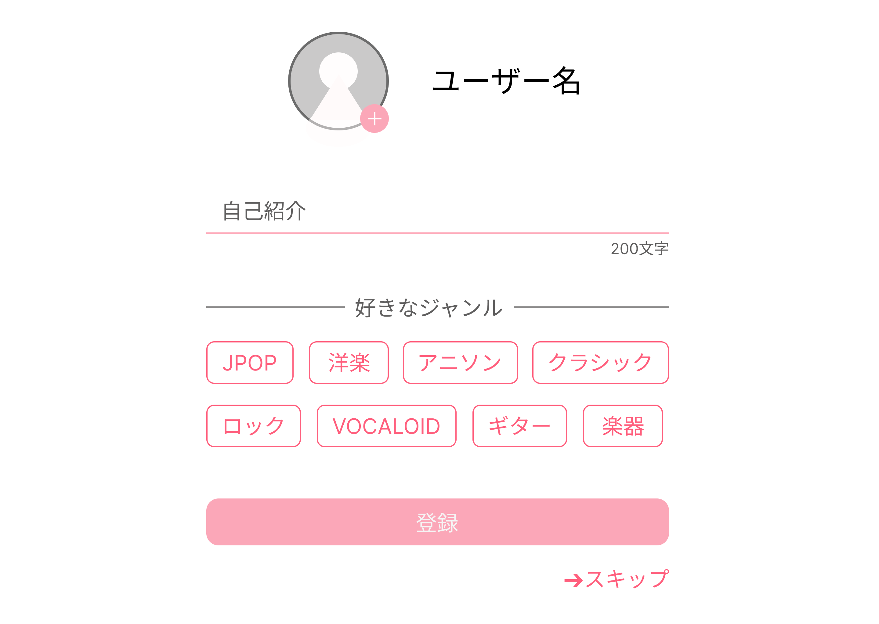
①

⑤

⑥

使用する部品
識別ID | ラベル |  | 入力／表示 | 部品の種類 |  | 表示桁数 | 入力桁数 | データ型 | 文字種 | 初期表示 | 設定元 |  | 設定先 | 説明
① | ユーザー名 |  | 入力 | テキストボックス |  | ー | 10 | ー | 半角 | ー | ー |  | ー | ユーザー名を設定するテキストボックス
② | ボタン |  | 入力 | ボタン |  | ー | ー | ー | ー | ー | ー |  | ー | 画像を設定するボタン
③ | 自己紹介 |  | ー | テキストボックス |  | ー | 50 | ー | 半角 | ー | ー |  | ー | 自己紹介を設定するテキストボックス
④ | 好きなジャンル |  | ー | ラジオボタン |  | ー | ー | ー | ー | ー | ー |  | ー | 好きなジャンルを設定するラジオボタン
⑤ | 登録 |  | ー | ボタン |  | ー | ー | ー | ー | ー | ー |  | ー | プロフィール画面へ遷移
⑥ | スキップ |  | ー | ボタン |  | ー | ー | ー | ー | ー | ー |  | ー | プロフィール画面へ遷移

(G1-5)ジャンル別投稿一覧画面
画面レイアウト定義
共通情報 |  | システム名 | やまったー |  |  |  |  |  |  |  |  |  |  |  | 作成者 | 重森天志
 |  | 工程名 | システム設計 |  |  |  |  |  |  |  |  |  |  |  | 作成日付 | 2023-04-25
 |  | ドキュメント名 | やまったー 画面設計書 |  |  |  |  |  |  |  |  |  |  |  | バージョン | v1.0
書誌情報 |  | 書誌名 | やまったー 画面レイアウト |  |  |  |  |  |  |  |  |  |  |  | 更新者
 |  | 画面ID |  |  | 画面の名称 |  | ジャンル別投稿一覧画面 |  |  |  |  |  |  |  | 更新日付
 |  | 概要 | ジャンル別に投稿された物を見るための画面
レイアウト図 |  |  |  |  |  |  |  |  |  |  |  | 操作手順
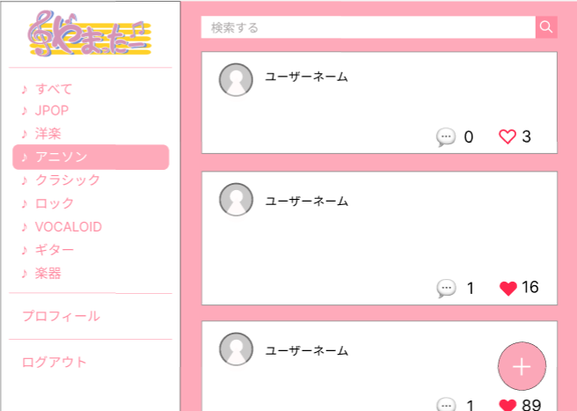
①
➁

➂
 |  |  |  |  |  |  |  |  |  |  |  | 1

 |  |  |  |  |  |  |  |  |  |  |  | 2

⑤
➃

⑥

⑦
⑧

使用する部品
識別ID | ラベル |  | 入力／表示 | 部品の種類 |  | 表示桁数 | 入力桁数 | データ型 | 文字種 | 初期表示 | 設定元 |  | 設定先 | 説明
① | 検索する |  | 入力 | テキストボックス |  | - | 50 | 文字列 | 半角 | - | - |  | - | 検索したいものを入力するテキストボックス
➁ | ボタン |  | - | ボタン |  | - | - | - | - | - | - |  | - | 「🔍」を押すと検索結果表示画面へ遷移する
➂ | リプライ |  | - | ボタン |  | - | - | - | - | - | - |  | - | 「💭」を押すと投稿返信画面へ遷移する
➃ | いいね! |  | - | ボタン |  | - | - | - | - | - | - |  | - | 「♡」を押すと♡が赤色になり、いいね!数が増える
⑤ | ジャンル |  | - | ボタン |  | - | - | - | - | - | - |  | - | 押すとジャンル別の投稿画面へ遷移する
⑥ | プロフィール |  | - | ボタン |  | - | - | - | - | - | - |  | - | 「プロフィール」を押すとプロフィール画面へ遷移
⑦ | ログアウト |  | - | ボタン |  | - | - | - | - | - | - |  | - | 「ログアウト」を押すとログイン画面(G1-2)へ遷移
⑧ | 新規作成 |  | - | ボタン |  | - | - | - | - | - | - |  | - | 「+」を押すと新規投稿作成画面へ遷移

(G1-5-1)検索結果表示画面
画面レイアウト定義
共通情報 |  | システム名 | やまったーシステム |  |  |  |  |  |  |  |  |  |  |  | 作成者
 |  | 工程名 | システム設計 |  |  |  |  |  |  |  |  |  |  |  | 作成日付
①
 |  | ドキュメント名 |  |  |  |  |  |  |  |  |  |  |  |  | バージョン
書誌情報 |  | 書誌名 |  |  |  |  |  |  |  |  |  |  |  |  | 更新者
 |  | 画面ID |  |  | 画面の名称 |  |  |  |  |  |  |  |  |  | 更新日付
 |  | 概要
レイアウト図 |  |  |  |  |  |  |  |  |  |  |  | 操作手順

使用する部品
識別ID | ラベル |  | 入力／表示 | 部品の種類 |  | 表示桁数 | 入力桁数 | データ型 | 文字種 | 初期表示 | 設定元 |  | 設定先 | 説明

(G1-5-2)プロフィール画面
画面レイアウト定義
共通情報 |  | システム名 | やまったーシステム |  |  |  |  |  |  |  |  |  |  |  | 作成者
 |  | 工程名 | システム設計 |  |  |  |  |  |  |  |  |  |  |  | 作成日付
①
 |  | ドキュメント名 |  |  |  |  |  |  |  |  |  |  |  |  | バージョン
書誌情報 |  | 書誌名 |  |  |  |  |  |  |  |  |  |  |  |  | 更新者
 |  | 画面ID |  |  | 画面の名称 |  |  |  |  |  |  |  |  |  | 更新日付
 |  | 概要
レイアウト図 |  |  |  |  |  |  |  |  |  |  |  | 操作手順

使用する部品
識別ID | ラベル |  | 入力／表示 | 部品の種類 |  | 表示桁数 | 入力桁数 | データ型 | 文字種 | 初期表示 | 設定元 |  | 設定先 | 説明

(G1-5-3)プロフィール編集画面
画面レイアウト定義
共通情報 |  | システム名 | やまったー |  |  |  |  |  |  |  |  |  |  |  | 作成者 | 重森天志
 |  | 工程名 | システム設計 |  |  |  |  |  |  |  |  |  |  |  | 作成日付 | 2023-04-25
 |  | ドキュメント名 | やまったー 画面設計書 |  |  |  |  |  |  |  |  |  |  |  | バージョン | v1.0
書誌情報 |  | 書誌名 | やまったー 画面レイアウト |  |  |  |  |  |  |  |  |  |  |  | 更新者
 |  | 画面ID |  |  | 画面の名称 |  | プロフィール編集画面 |  |  |  |  |  |  |  | 更新日付
 |  | 概要 | プロフィールの編集を行う画面
レイアウト図 |  |  |  |  |  |  |  |  |  |  |  | 操作手順
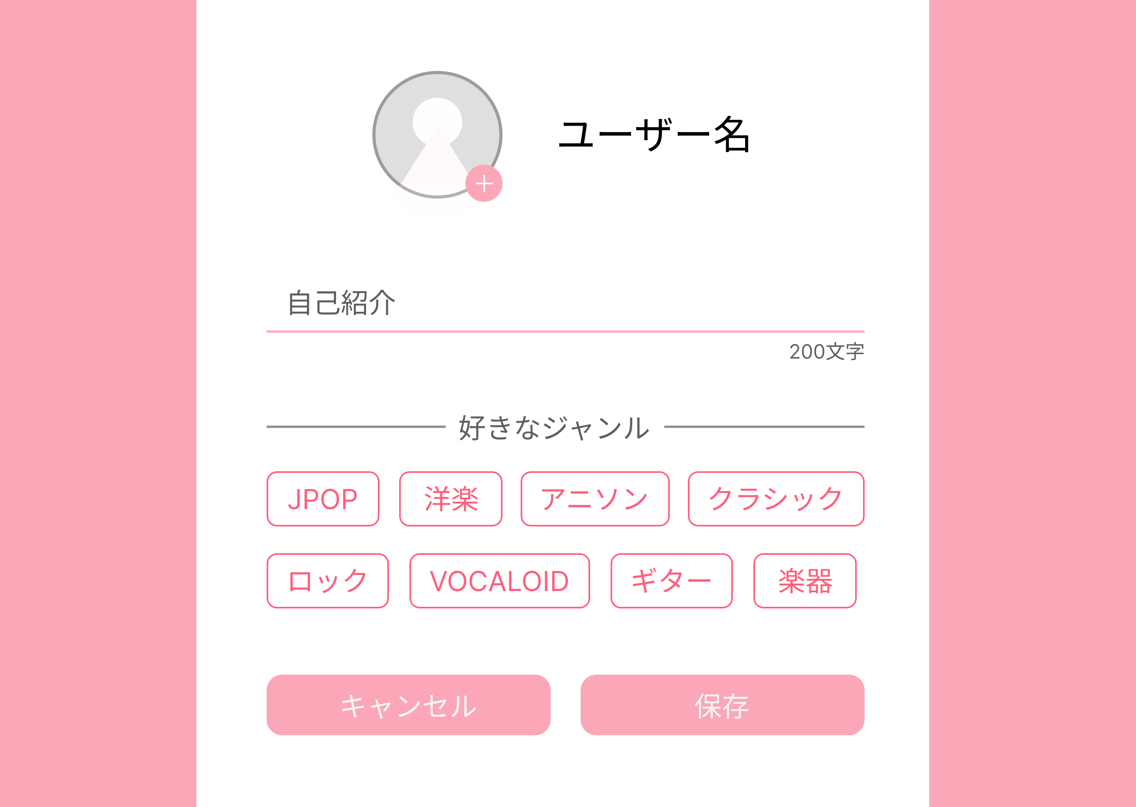

①
 |  |  |  |  |  |  |  |  |  |  |  | 1 | ユーザー名の変更を行う

➁
 |  |  |  |  |  |  |  |  |  |  |  | 2 | アイコンの変更を行う

 |  |  |  |  |  |  |  |  |  |  |  | 3 | 自己紹介の変更を行う
➂
 |  |  |  |  |  |  |  |  |  |  |  | 4 | 好きなジャンルを変更する

 |  |  |  |  |  |  |  |  |  |  |  | 5 | 「保存」を押すとプロフィール画面へ遷移
➃
 |  |  |  |  |  |  |  |  |  |  |  | 6 | 「キャンセル」を押すとプロフィール画面へ遷移

⑤
⑥

使用する部品
識別ID | ラベル |  | 入力／表示 | 部品の種類 |  | 表示桁数 | 入力桁数 | データ型 | 文字種 | 初期表示 | 設定元 |  | 設定先 | 説明
① | ユーザー名 |  | 入力 | テキストボックス |  | - | 20 | 文字列 | 半角 | - | 入力 |  | - | ユーザー名を入力するテキストボックス
➁ | ボタン |  | - | ボタン |  | - | - | - | - | - | - |  | - | アイコンを変更するボタン
➂ | 自己紹介 |  | - | テキストボックス |  | - | 200 | 文字列 | 半角 | - | 入力 |  | - | 自己紹介を入力するテキストボックス
➃ | 好きなジャンル |  | - | ラジオボタン |  | - | - | - | - | - | - |  | - | 好きなジャンルを選択するラジオボタン
⑤ | キャンセル |  | - | ボタン |  | - | - | - | - | - | - |  | - | プロフィール画面(G)へ遷移
⑥ | 保存 |  | - | ボタン |  | - | - | - | - | - | - |  | - | ジャンル別投稿一覧画面(G)へ遷移

(G1-5-4)投稿返信画面
画面レイアウト定義
共通情報 |  | システム名 | やまったーシステム |  |  |  |  |  |  |  |  |  |  |  | 作成者 | 金子
 |  | 工程名 | システム設計 |  |  |  |  |  |  |  |  |  |  |  | 作成日付 | 2023-04-26
①
 |  | ドキュメント名 |  |  |  |  |  |  |  |  |  |  |  |  | バージョン
書誌情報 |  | 書誌名 |  |  |  |  |  |  |  |  |  |  |  |  | 更新者
 |  | 画面ID |  |  | 画面の名称 |  |  |  |  |  |  |  |  |  | 更新日付
 |  | 概要
レイアウト図 |  |  |  |  |  |  |  |  |  |  |  | 操作手順
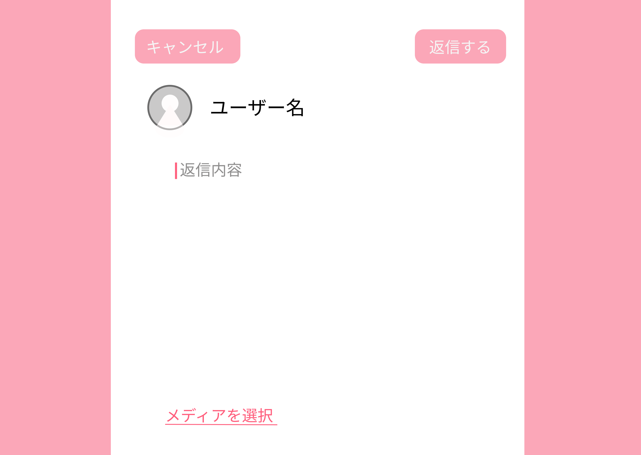

使用する部品
識別ID | ラベル |  | 入力／表示 | 部品の種類 |  | 表示桁数 | 入力桁数 | データ型 | 文字種 | 初期表示 | 設定元 |  | 設定先 | 説明
①
②
③
④
⑤
⑥

(G1-5-6)新規投稿作成画面
画面レイアウト定義
共通情報 |  | システム名 | やまったーシステム |  |  |  |  |  |  |  |  |  |  |  | 作成者
 |  | 工程名 | システム設計 |  |  |  |  |  |  |  |  |  |  |  | 作成日付
①
 |  | ドキュメント名 |  |  |  |  |  |  |  |  |  |  |  |  | バージョン
書誌情報 |  | 書誌名 |  |  |  |  |  |  |  |  |  |  |  |  | 更新者
 |  | 画面ID |  |  | 画面の名称 |  |  |  |  |  |  |  |  |  | 更新日付
 |  | 概要
レイアウト図 |  |  |  |  |  |  |  |  |  |  |  | 操作手順
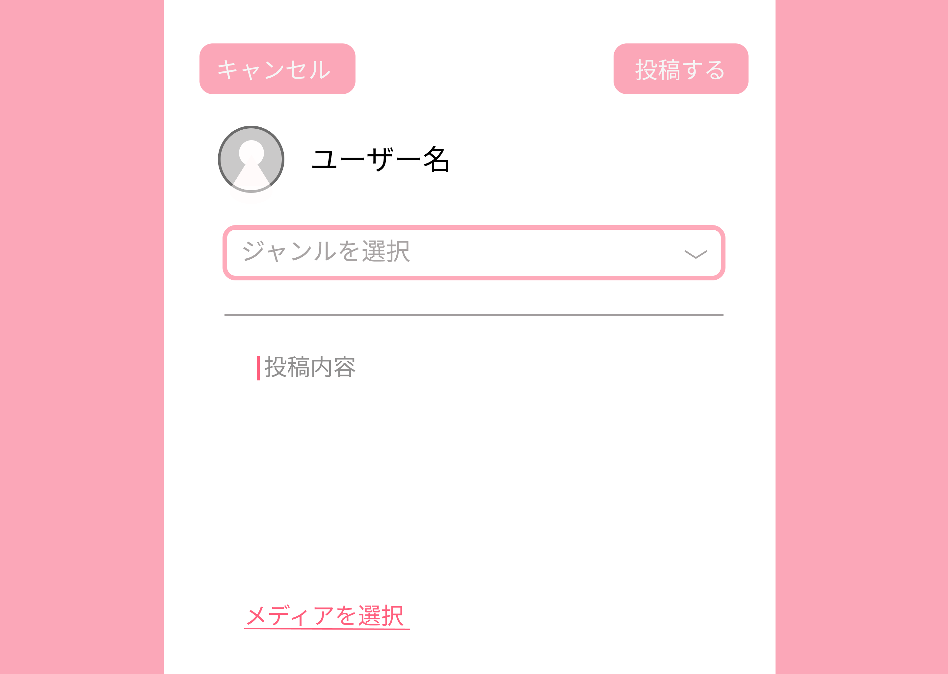

使用する部品
識別ID | ラベル |  | 入力／表示 | 部品の種類 |  | 表示桁数 | 入力桁数 | データ型 | 文字種 | 初期表示 | 設定元 |  | 設定先 | 説明

(G1-5-7)投稿詳細画面
画面レイアウト定義
共通情報 |  | システム名 | やまったーシステム |  |  |  |  |  |  |  |  |  |  |  | 作成者
 |  | 工程名 | システム設計 |  |  |  |  |  |  |  |  |  |  |  | 作成日付
①
 |  | ドキュメント名 |  |  |  |  |  |  |  |  |  |  |  |  | バージョン
書誌情報 |  | 書誌名 |  |  |  |  |  |  |  |  |  |  |  |  | 更新者
 |  | 画面ID |  |  | 画面の名称 |  |  |  |  |  |  |  |  |  | 更新日付
 |  | 概要
レイアウト図 |  |  |  |  |  |  |  |  |  |  |  | 操作手順

使用する部品
識別ID | ラベル |  | 入力／表示 | 部品の種類 |  | 表示桁数 | 入力桁数 | データ型 | 文字種 | 初期表示 | 設定元 |  | 設定先 | 説明

